상품제안서
뮤스트 4in1 비상 탈출 주차번호판 | 상품코드: S37665

 |  |  |  |  |  |  | 02-713-8555 | www.synergygift.co.kr
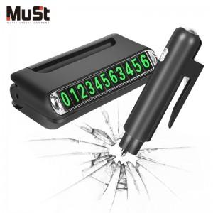

【상세/제작정보】 | <p><span style="font-size: 14pt;">※배송비 별도 상품입니다.(박스당 4,000원 부가세별도)</span></p>

【인쇄/포장옵션】 | 풀칼라 / 포장지포장

【공급단가】 | 수량 | 100~ | 300~ | 500~ | 1,000~ | 3,000~
*VAT별도 | 단가 | 4,050원 | 3,900원 | 3,750원 | 3,600원 | 3,510원

【상품 URL】 | https://www.synergygift.co.kr:443/src/goods_detail.php?gdno=37665

